Criticité MACE
MACE : Méthode d'Analyse de la Criticité des dispositifs médicaux en Exploitation

 | Date | Nom et fonction

Descriptif du matériel:
Marque / Modèle:
Numéro d'inventaire:
Sercice Utilisateur :

Choix | 1 | 2 | 3 | 4
Critères
SERVICE UTILISATEUR (Estimation de l'impact du critère sur la criticité)
Usage fait du dispositif médical (compétence du personnel, dangerosité de l'acte médical, ergonomie d'utilisation...) | Usage en service de soin ou HAD à risque faible | Usage en service de soin ou HAD à risque peu important | Usage en service de soin ou HADà risque important | Usage en service de soin ou HAD à risque élevé

Valeur technique (plus value ; vetusté fonctionnelle) du dispositif médical | Derniere génération | Génération actuelle | Génération vieillissante | Totalement obsolète

Dépendance du dispositif médical à un défaut de l'environnement technique | Compatible avec un fonctionnement continu | Plusieurs alternatives techniques envisageables | Une alternative technique | Inopérant en cas de défaut de l'environnement technique

Gravité des pannes en cas d’arrêt du dispositif médical | Aucune répercussion | Répercussions légères sur la qualité des soins | Répercussions sur la sécurité des soins | Répercussions graves sur la continuité des soins

SERVICE BIOMEDICAL (Estimation de l'impact du critère sur la criticité)
Classe CE du dispositif médical | I : faible degré de risque | IIa : degré moyen de risque | IIb : degré de risque élevé | III : degré de risque très sérieux

Vétusté du dispositif médical (fréquence d'usage, age, condition d'emploi) | Equipement neuf (0 à 2 ans) | Equipement mature (2 à 8 ans) | Equipement vétuste (> à 8 ans) | Equipement à renouveler / réformer

Fréquence d'apparition d'une défaillance du dispositif médical ou de son environnement technique | Défaillance exeptionnelle | Défaillance rare | Défaillance occasionnelle | Défaillance fréquente

Détectabilité de la panne du dispositif médical, ou de son environnement technique | Facilement détectable | Détectable | Difficilement détectable | Non détectable/Aucun signe avant-coureur

Délai de la maintenance du dispositif médical, ou de son environnement technique | Délai court / dispositif de remplacement disponible | Service après vente rapidement disponible | Délai plus ou moins tolérable | Délai trés long et absence de dispositif de remplacement

RESULTAT | 0% |  | Criticité négligeable

Nom et fonction des participants:

Remarques:

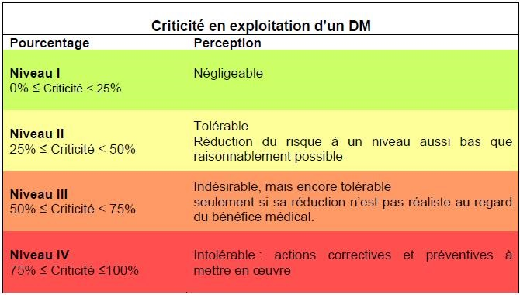

AMP
ANESTHESIOLOGIE
BANQUE DE SANG
BIOMEDICAL
BLOC ENDOSCOPIE
BLOC OBSTETRICAL
BLOC OPERATOIRE
CARDIOLOGIE PNEUMOLOGIE
CCAA
CENTRE DE RETENTION
CENTRE DE SANTE
CHIR ORTHO ET TRAUMATO / ORL
CHIR VISCERALE / URO / GYNECO
CONSULTATIONS EXTERNES
CUISINE HOPITAL
DIETETIQUE
ECONOMAT
EHLA
EHPAD CHATEAU DES DUNES
EHPAD LA ROSELIERE
GERIATRIE / MED POLYVALENTE
HDJ CHIR AMBU ET INTERVENTIONNELLE
HDJ MEDECINE
HDJ ONCOLOGIE MEDICALE
HDJ ORTHOGENIE
HEMODIALYSE
HEPATO GASTRO / HPDD
HYGIENE
IMAGERIE MEDICALE
IMAGERIE MEDICALE AH
INFORMATIQUE
LABORATOIRE
MATERNITE GROSSESSES PATHO
MATERNITE NURSERIE
MATERNITE SUITES DE COUCHES
MEDECINE DU TRAVAIL
NEONATALOGIE
NEUROLOGIE / DIABÉTO ENDOCRINOLOGIE
PASS
PEDIATRIE
PEDO-PSYCHIATRIE
PHARMACIE
PLANIFICATION FAMILIALE
PSYCHIATRIE
REANIMATION
RRF CARDIAQUE RESPIRATOIRE ET FONCTIONNELLE
SECURITE INCENDIE
SOINS DE SUITE GERIATRIQUES
SOINS DE SUITE POLYVALENT
SOINS DE SUITE REEDUCATION ORTHOPEDIE
SSR PEDIATRIQUE
UHCD
UNITE DE SURVEILLANCE CONTINUE
URGENCES
USIC / UNV

